策划案v1.0
项目编号
文档编号
密 级 | 内部
道具底层系统
版本号 | 变更者 | 变更类型 | 变更时间 | 文档状态 | 备注
V1.0 | 邓海丰 | 新增 | 2025-12-16 | 草案 | 创建文档

设计目的
 | 用于各类道具的信息，方便前端显示以及后端记录数据。

设计方向
 | 参考现有表格数据结构

界面显示
 | 常规显示 |  |  |  |  | 限时道具显示
 |  | 下面显示颜色框
 |  | 中间显示道具图标
 |  | 上层显示主要信息：数量/等级/星级/职业等（根据具体需求设定）
 |  | 最上层为特殊道具特效显示

 | 罗列所有道具种类，后续扩充再次添加
 | 货币道具
 | 其实相当于礼包，自动打开后获取对应数量的货币资源


 | 普通材料
 |  | 点击后显示tips效果

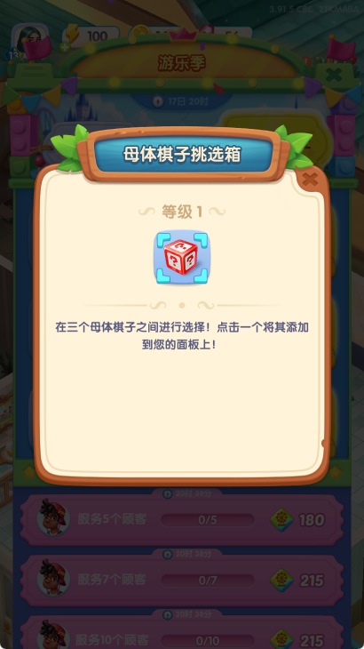

 | 自选礼包
 |  | 使用效果：自己选择获取对应资源

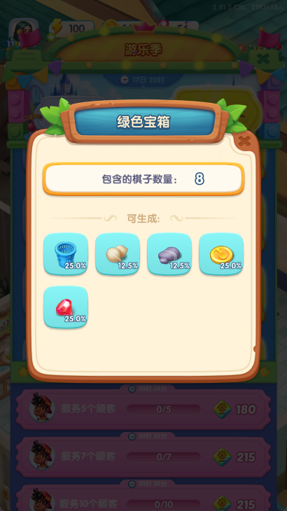

 | 随机礼包

 |  | 使用效果：随机获取对应资源到对应背包

表格说明
 | 道具表
 | 字段名称 | 字段备注 |  | 字段格式 | 批注
基础与展示 | Id | 道具id |  | int | 道具唯一id
 | Name | 道具名称 |  | string | 关联多语言文本表ID，用于显示道具名称信息
 | Desc | 道具描述 |  | string | 关联多语言文本表ID，用于显示道具描述信息
 | Icon | 道具图标 |  | string | 读取美术资源，用于显示道具图标信息
 | Quality | 道具品质 |  | int | 道具品质名称及品质底图配置，目前暂时：6个品质，如下
 | Light | icon特效 |  | string | 直接填写特效id/特效路径和名字
是否自动 | Automatic | 是否自动使用 |  | int | 道具获得时是否自动使用该道具：0 不自动使用、1自动使用
类型与使用规则 | Type | 道具类型 |  | int | 道具类型判断，目前暂定：1货币、2图案、3自选礼包、4随机礼包
 |  | 参数 |  | int | 自选礼包/随机礼包奖励数量
 | UseEffect | 使用效果 |  | int | 根据使用类型字段配置对应效果参数：1获取对应num、2获取图案、3自选礼包表ID、4随机礼包表id
叠放 | Stacking | 是否可叠放 |  | int | 道具是否可叠加存放在背包内，可叠加道具需显示数量角标：0不可叠加、1可叠加。同ID道具叠加上限为999，超过999直接显示999+
限时 | Term | 是否为限时道具 |  | int | 判断道具是否为限时道具：0 非限时道具；1 指定日期限时；2 指定时长限时
 | TermPrompt | 是否限时到期提示 |  | int | 该道具的道具详情弹窗中是否限时到期倒计时或到期指定日期：0不显示；1显示
 | TermTime | 限时时长 |  | string | 根据限时类型配置：0 配置到期而且年-月-日 时：分：秒；1配置到期倒计时时长，单位秒
 | Compensate | 到期补偿 |  | int | 单个道具到期后的补偿，配置Reward表id
 | CompensateEmail | 补偿邮件 |  | int | 配置补偿发放的调用邮件id
获取跳转 | JumpList | 获取跳转 |  | int[] | 获取跳转列表

1 | 道具品质说明：
 |  | 品质编号 | 名称 | 品质底图颜色
 |  | 1 | 普通 | 白色
 |  | 2 | 高级 | 绿色
 |  | 3 | 精英 | 蓝色
 |  | 4 | 史诗 | 紫色
 |  | 5 | 传说 | 橙色
 |  | 6 | 神话 | 红色

2 | 道具类型说：
 |  | 类型ID | 备注 | 说明
 |  | 1 | 货币 | 类似金币、钻石等货币类型道具，一般不会进入背包，获得后自动使用并增加当前持有的货币资产数
 |  | 2 | 材料 | 类似英雄升级等玩法中作为消耗使用的道具，一般在背包中无法直接使用
 |  | 3 | 功能材料 | 常规道具，如抽奖劵、体力药水、活动道具等等特殊功能性道具，需要跳转到对应界面使用的道具
 |  | 5 | 自选礼包 | 多选的礼包，玩家自主选择
 |  | 6 | 随机礼包 | 打开后随机礼包中的奖励

3 | 特殊说明：背包系统后端设定最大存储上限100格，超出时再次获得物品将以邮件形式补发（邮件系统做完后添加）

4 | 同ID道具叠加上限为999
 |  | 超过999的,道具数量位置显示999+

 | 随机礼包表
 | 字段名称 | 字段备注 |  | 字段格式 | 批注
 | auto_id | 自动编号 |  | int
 | index | 所属礼包id |  | int
 | item_id | 道具id |  | int
 | num | 数量
 | rate | 权重

 | 自选礼包表
 | 字段名称 | 字段备注 |  | 字段格式 | 批注
 | auto_id | 自动编号 |  | int
 | index | 所属礼包id |  | int
 | item_id | 道具id |  | int
 | num | 数量
 | rate | 权重

